0
横浜市下水道事業における新たな公民連携の 推進に向けたサウンディング型市場調査

各項目に必要事項を記入し、令和8年3月13日（金）17時までに、以下のご提出先Eメールアドレ
ス宛てに、メール送付してください。
なお、取りまとめの都合上、原則ＥメールにてExcel形式のまま、ご提出をお願いいたします。

※Excelにおいて、sheet名の変更、行列の追加やセルの結合・解除は行わないようお願いいたします。
幅や高さ変更はして頂いて構いません。

 | ご提出先
 |  | Eメール | ： | yokohama_ms@jiwet.or.jp
 |  | メール件名 | ： | 「アンケート提出_●●会社（貴社名）」
 |  | 添付ファイル | ： | 「アンケート調査票_●●会社（貴社名）.xlsx」

◆回答企業情報
回答される方の情報についてご記入ください。

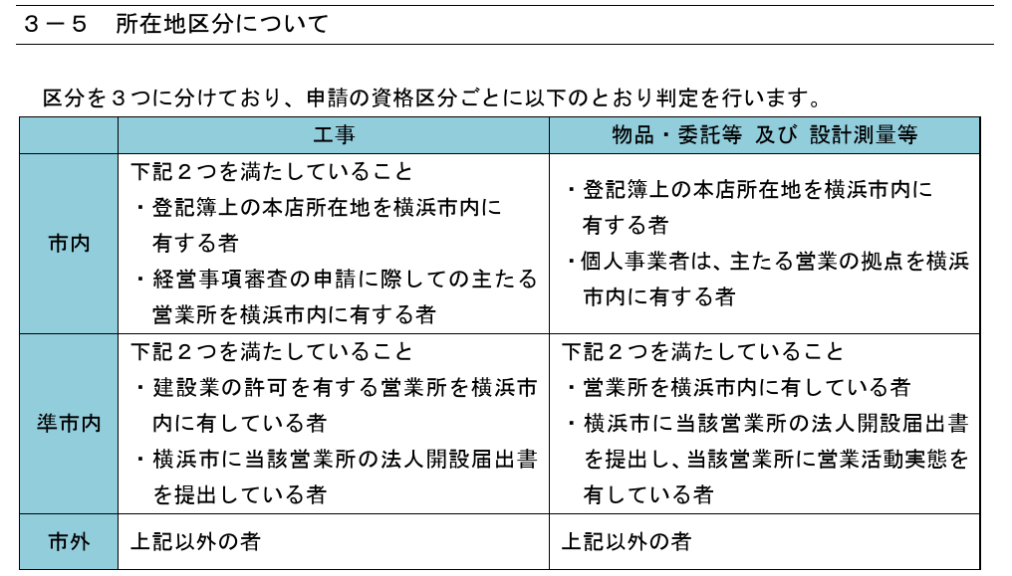
『入札参加資格審査申請について （令和７・８年度随時 申請ガイド）
横浜市財政局契約部契約第一課・契約第二課』の抜粋
横浜市の入札参加資格における貴社の所在地区分をご回答ください。
所在地区分は下表のとおりです。
補足１ 所在地区分
なお、所在地区分の登録状況は、横浜市ホームページ（ヨコハマ・入札のとびら）から確認可能です。
URLリンク
URLリンク
企業名*
部署*
役職
氏名*
電話番号*
FAX番号
Eメールアドレス*
所在地区分* |  |  |  | （市内／準市内／市外からドロップダウンでお選びください。） |  |  |  | ※補足１ | ※補足１
＊は回答必須でお願いします。

◆業種
貴社の業種区分についてご回答ください。＊必須

業種区分①* |  |  |  |  | 当てはまるものに○
 |  |  |  |  | 主たる業種 【単一選択】 | その他業種 【複数選択可能】
コンサルタント
建設業
メーカー
維持管理
その他（上記に当てはまらない場合はご記入ください）
横浜市 有資格者名簿
（工事）
横浜市 有資格者名簿
（物品・委託等及び設計・測量等）
業種区分②* |  |  |  |  | 当てはまるものに○【単一選択】

管路
施設（処理場、ポンプ場等）
管路、施設の両方
その他（上記に当てはまらない場合はご記入ください）

 |  |  |  |  |  |  | 戻る | 次へ
 |  |  |  |  |  |  | 目次へ戻る

3A
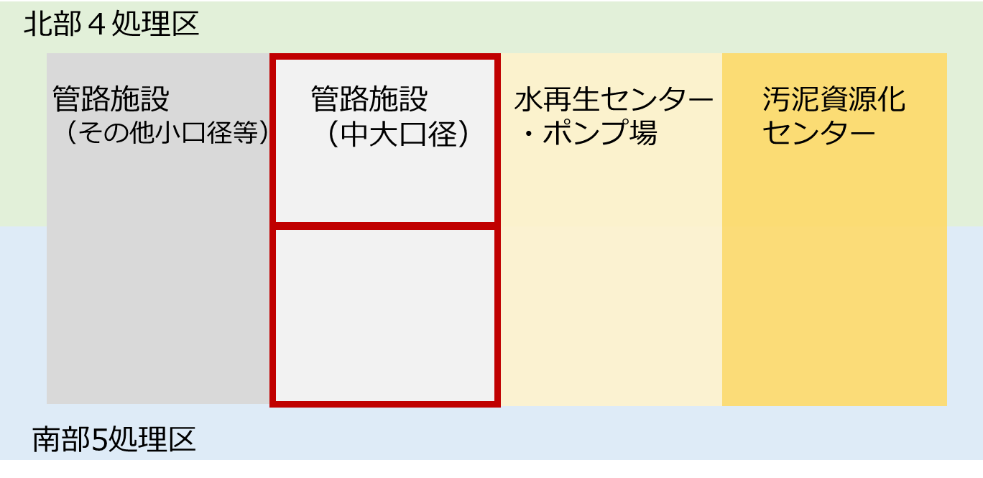
３A．新たな公民連携への参入意向（横浜市の考える新たな公民連携）

問3A-1 |  | 別紙の【説明資料】のとおり、横浜市では現状の維持管理体制を踏まえて、北部４処理区と南部５処理区に分け、中大口径管を対象とした新たな公民連携（２契約）を導入することを検討しています。上記の新たな公民連携に対する貴社あるいは、貴社の想定されるJVまたはSPCでの事業実施可否とメリットや懸念点等について、ご回答ください。

【いずれか１つ選択】＊必須
 | ① | 単独で実施可能であり、参画を希望する
 | ② | JVまたはSPCで実施可能であり、代表企業としての参画を希望する
 | ③ | JVまたはSPCで実施可能であり、構成企業としての参画を希望する
 | ④ | 参画は希望するが、対応が困難と想定される（対象施設が多く、体制構築が困難等）
 | ⑤ | 業務が自社の領域外のため、参画を希望しない
 | ⑥ | 参画を希望しない
 | ⑦ | その他
 |  |  | ※上記設問に未回答の場合は「⑥参画を希望しない」として、アンケート結果を集計をさせて頂きます。
◇回答理由をお教えください。
【回答欄】

◇メリットと考える点をご回答ください。
例） ・管路施設と処理場・ポンプ場施設を別事業としているため、実施体制が構築しやすい。 ・十分な事業規模であり、スケールメリットや業務の効率化によるやコスト低減が見込める。 ・中大口径管の現行包括委託と同じエリアが対象であり、事業開始時の引継ぎが効率的に行える。

【回答欄】

◇実施上の懸念点をご回答ください。
例） ・地元対応等が発生する場合は、きめ細かい対応が困難。 ・管理施設が多く、体制の構築が困難 ・事業量が少なく、スケールメリットや業務の効率化によるコスト低減が見込めない。

【回答欄】

◇その他のご意見等があればお教えください。
【自由記載欄】

 |  |  | 戻る | 次へ
 |  |  | 目次へ戻る

3B
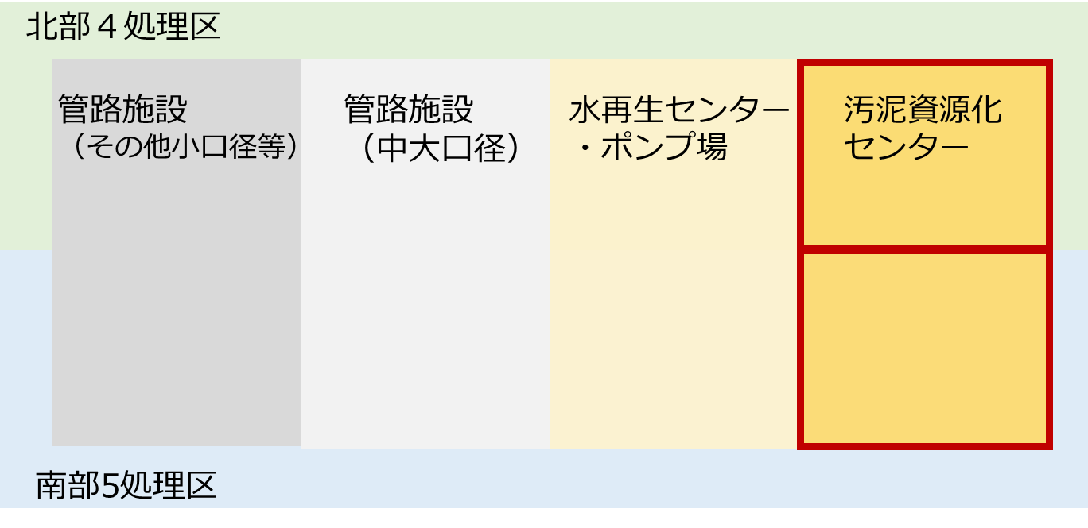
３B．新たな公民連携への参入意向（横浜市の考える新たな公民連携）

問3B-1 |  | 別紙の【説明資料】のとおり、横浜市では現状の維持管理体制を踏まえて、横浜市を南北（北部４処理区、南部５処理区）に分けた、汚泥資源化センターを対象とした新たな公民連携（２契約）を導入することを検討しています。上記の新たな公民連携に対する貴社あるいは、貴社の想定されるJVまたはSPCでの事業実施可否とメリットや懸念点等について、ご回答ください。

【いずれか１つ選択】＊必須
 | ① | 単独で実施可能であり、参画を希望する
 | ② | JVまたはSPCで実施可能であり、代表企業としての参画を希望する
 | ③ | JVまたはSPCで実施可能であり、構成企業としての参画を希望する
 | ④ | 参画は希望するが、対応が困難と想定される（対象施設が多く、体制構築が困難等）
 | ⑤ | 業務が自社の領域外のため、参画を希望しない
 | ⑥ | 参画を希望しない
 | ⑦ | その他
 |  |  | ※上記設問に未回答の場合は「⑥参画を希望しない」として、アンケート結果を集計をさせて頂きます。
◇回答理由をお教えください。
【回答欄】

◇メリットと考える点をご回答ください。
例） ・十分な事業規模であり、スケールメリットや業務の効率化によるやコスト低減が見込める。 ・南北に分けて、汚泥資源化センターのみが対象であり、処理場・ポンプ場や管路施設を含まないことから、体制構築がしやすい。

【回答欄】

◇実施上の懸念点をご回答ください。
例） ・対象範囲が大きく事業者への負担が大きい ・事業量が少なく、スケールメリットや業務の効率化によるコスト低減が見込めない。

【回答欄】

◇その他のご意見等があればお教えください。
【自由記載欄】

 |  |  | 戻る | 次へ
 |  |  | 目次へ戻る

3C
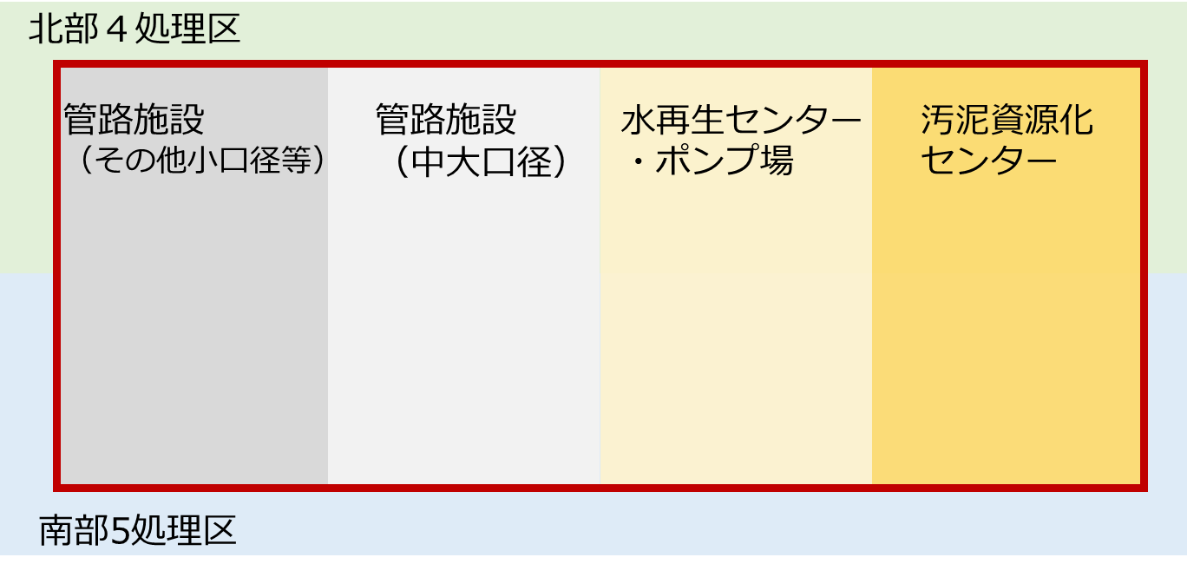
３C．新たな公民連携への参入意向（事業範囲等を検討するための設問）

問3C-1 |  | 横浜市全域の管路施設、水再生センター・ポンプ場、汚泥資源化センターの全てを対象とした新たな公民連携（１契約）について、貴社あるいは、貴社の想定されるJVまたはSPCでの事業実施可否とメリットや懸念点等について、ご回答ください。

【いずれか１つ選択】＊必須
 | ① | 単独で実施可能であり、参画を希望する
 | ② | JVまたはSPCで実施可能であり、代表企業としての参画を希望する
 | ③ | JVまたはSPCで実施可能であり、構成企業としての参画を希望する
 | ④ | 参画は希望するが、対応が困難と想定される（対象施設が多く、体制構築が困難等）
 | ⑤ | 業務が自社の領域外のため、参画を希望しない
 | ⑥ | 参画を希望しない
 | ⑦ | その他
 |  |  | ※上記設問に未回答の場合は「⑥参画を希望しない」として、アンケート結果を集計をさせて頂きます。
◇回答理由をお教えください。
【回答欄】

◇メリットと考える点をご回答ください。
例） ・管路施設、水再生センター・ポンプ場、汚泥資源化センターを一体的に管理することで効率的な対応が可能になる ・十分な事業規模であり、スケールメリットや業務の効率化によるやコスト低減が見込める。

【回答欄】

◇実施上の懸念点をご回答ください。
例） ・管理施設が多く、体制の構築が困難 ・地元対応等が発生する場合は、きめ細かい対応が困難 ・地元企業との連携が困難と想定される ・管路と施設では維持管理のリスク分担が異なるため、別事業とした方が良い ・処理場の再構築、耐震化等の既存計画との整合をとった管理が困難。

【回答欄】

◇その他のご意見等があればお教えください。
【自由記載欄】

 |  |  | 戻る | 次へ
 |  |  | 目次へ戻る

3D
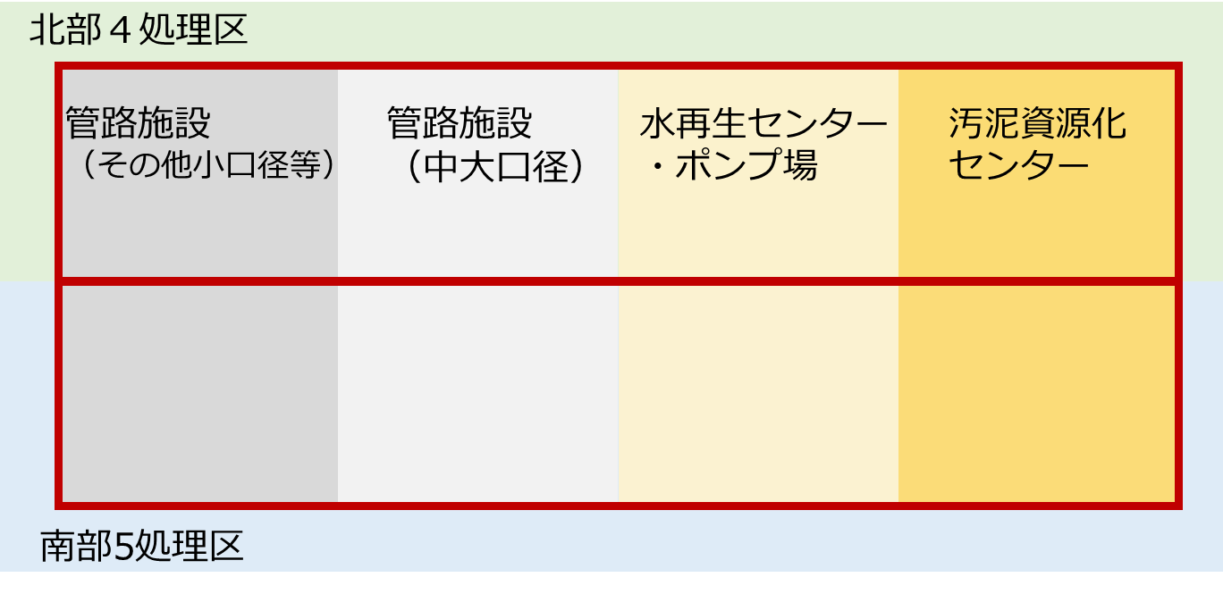
３D．新たな公民連携への参入意向（事業範囲等を検討するための設問）

問3D-1 |  | 横浜市を南北（北部４処理区、南部５処理区）に分けた、管路施設、水再生センター・ポンプ場、汚泥資源化センターの全てを対象とした新たな公民連携（２契約）について、貴社あるいは、貴社の想定されるJVまたはSPCでの事業実施可否とメリットや懸念点等について、ご回答ください。

【いずれか１つ選択】＊必須
 | ① | 単独で実施可能であり、参画を希望する
 | ② | JVまたはSPCで実施可能であり、代表企業としての参画を希望する
 | ③ | JVまたはSPCで実施可能であり、構成企業としての参画を希望する
 | ④ | 参画は希望するが、対応が困難と想定される（対象施設が多く、体制構築が困難等）
 | ⑤ | 業務が自社の領域外のため、参画を希望しない
 | ⑥ | 参画を希望しない
 | ⑦ | その他
 |  |  | ※上記設問に未回答の場合は「⑥参画を希望しない」として、アンケート結果を集計をさせて頂きます。
◇回答理由をお教えください。
【回答欄】

◇メリットと考える点をご回答ください。
例） ・管路施設、水再生センター・ポンプ場、汚泥資源化センターを一体的に管理することで効率的な対応が可能になる ・十分な事業規模であり、スケールメリットや業務の効率化によるやコスト低減が見込める。 ・事業範囲が南北に分かれているため、体制構築がしやすい。

【回答欄】

◇実施上の懸念点をご回答ください。
例） ・管理施設が多く、体制の構築が困難 ・地元対応等が発生する場合は、きめ細かい対応が困難 ・地元企業との連携が困難と想定される ・管路と施設では維持管理のリスク分担が異なるため、別事業とした方が良い ・処理場の再構築、耐震化等の既存計画との整合をとった管理が困難。

【回答欄】

◇その他のご意見等があればお教えください。
【自由記載欄】

 |  |  | 戻る | 次へ
 |  |  | 目次へ戻る

3E
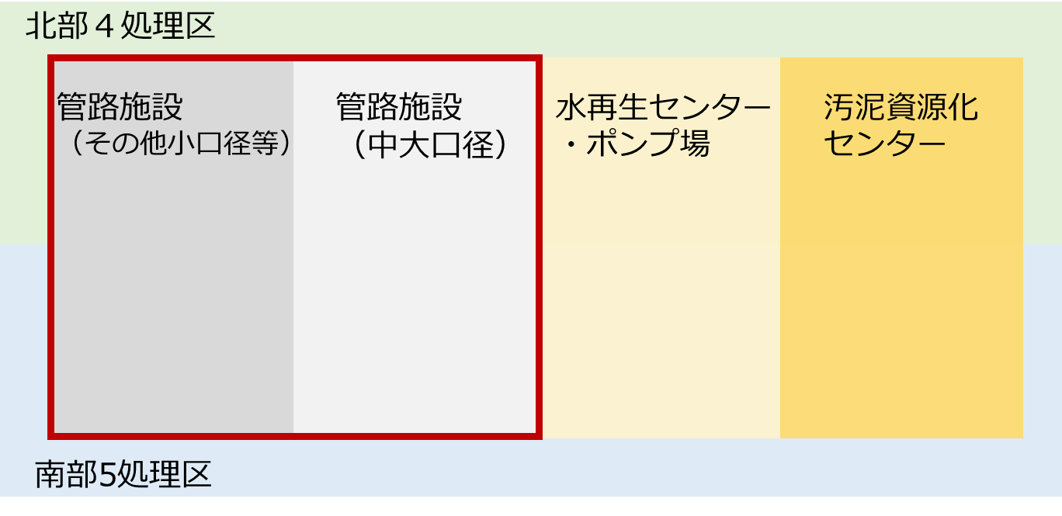
３E．新たな公民連携への参入意向（事業範囲等を検討するための設問）

問3E-1 |  | 横浜市全域の管路施設（中大口径管および小口径管）を対象とした新たな公民連携（１契約）について、貴社あるいは、貴社の想定されるJVまたはSPCでの事業実施可否とメリットや懸念点等について、ご回答ください。

【いずれか１つ選択】＊必須
 | ① | 単独で実施可能であり、参画を希望する
 | ② | JVまたはSPCで実施可能であり、代表企業としての参画を希望する
 | ③ | JVまたはSPCで実施可能であり、構成企業としての参画を希望する
 | ④ | 参画は希望するが、対応が困難と想定される（対象施設が多く、体制構築が困難等）
 | ⑤ | 業務が自社の領域外のため、参画を希望しない
 | ⑥ | 参画を希望しない
 | ⑦ | その他
 |  |  | ※上記設問に未回答の場合は「⑥参画を希望しない」として、アンケート結果を集計をさせて頂きます。
◇回答理由をお教えください。
【回答欄】

◇メリットと考える点をご回答ください。
例） ・十分な事業規模であり、スケールメリットや業務の効率化によるやコスト低減が見込める。 ・管路施設を一括に事業対象とする事により、コストの縮減や事業の効率化が図れる。 ・管路施設のみを対象施設としていることから、体制構築がしやすい。

【回答欄】

◇実施上の懸念点をご回答ください。
例） ・小口径管も管理施設に含める場合は、地元企業との連携が必要であり、体制構築が困難 ・地元対応等が発生する場合は、きめ細かい対応が困難 ・管理施設が多く、体制の構築が困難。 ・小口径管の既存ストックの詳細情報（取付け管の位置等）を把握していないと、事業実施が困難。

【回答欄】

◇その他のご意見等があればお教えください。
【自由記載欄】

 |  |  | 戻る | 次へ
 |  |  | 目次へ戻る

3F
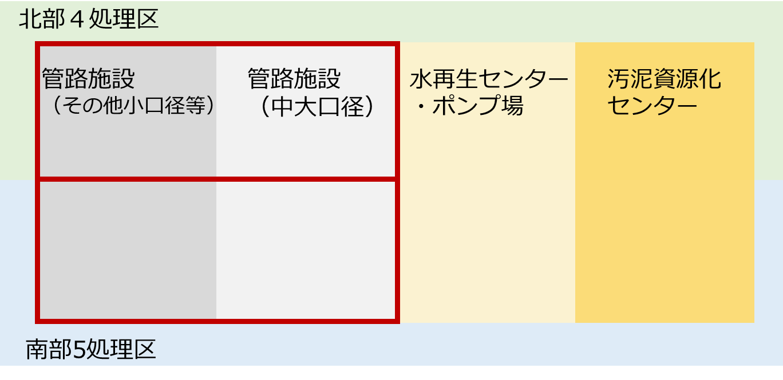
３F．新たな公民連携への参入意向（事業範囲等を検討するための設問）

問3F-1 |  | 横浜市を南北（北部４処理区、南部５処理区）に分けた、管路施設（中大口径管および小口径管）を対象とした新たな公民連携（２契約）について、貴社あるいは、貴社の想定されるJVまたはSPCでの事業実施可否とメリットや懸念点等について、ご回答ください。

【いずれか１つ選択】＊必須
 | ① | 単独で実施可能であり、参画を希望する
 | ② | JVまたはSPCで実施可能であり、代表企業としての参画を希望する
 | ③ | JVまたはSPCで実施可能であり、構成企業としての参画を希望する
 | ④ | 参画は希望するが、対応が困難と想定される（対象施設が多く、体制構築が困難等）
 | ⑤ | 業務が自社の領域外のため、参画を希望しない
 | ⑥ | 参画を希望しない
 | ⑦ | その他
 |  |  | ※上記設問に未回答の場合は「⑥参画を希望しない」として、アンケート結果を集計をさせて頂きます。
◇回答理由をお教えください。
【回答欄】

◇メリットと考える点をご回答ください。
例） ・十分な事業規模であり、スケールメリットや業務の効率化によるやコスト低減が見込める。 ・管路施設を一括に事業対象とする事により、コストの縮減や事業の効率化が図れる。 ・南北に分けて、管路施設のみを対象施設としていることから、体制構築がしやすい。

【回答欄】

◇実施上の懸念点をご回答ください。
例） ・小口径管も管理施設に含める場合は、地元企業との連携が必要であり、体制構築が困難 ・地元対応等が発生する場合は、きめ細かい対応が困難 ・管理施設が多く、体制の構築が困難 ・事業量が少なく、スケールメリットや業務の効率化によるコスト低減が見込めない。 ・小口径管の既存ストックの詳細情報（取付け管の位置等）を把握していないと、事業実施が困難。

【回答欄】

◇その他のご意見等があればお教えください。
【自由記載欄】

 |  |  | 戻る | 次へ
 |  |  | 目次へ戻る

3G
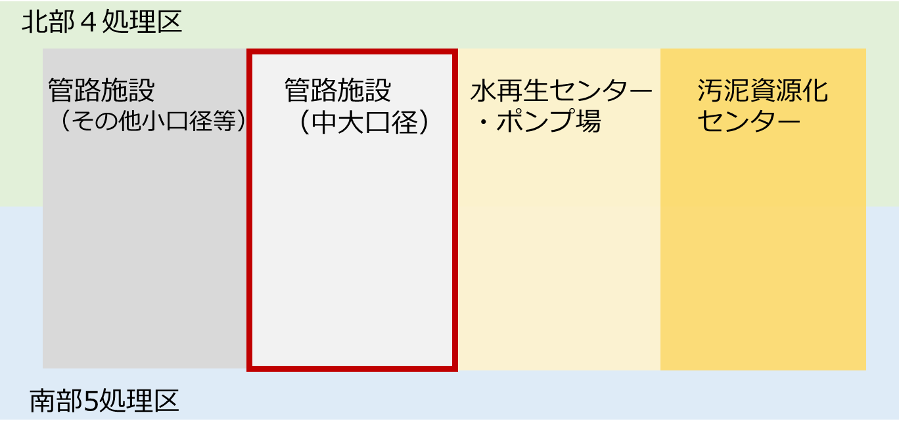
３G．新たな公民連携への参入意向（事業範囲等を検討するための設問）

問3G-1 |  | 横浜市全域の中大口径管を対象とした新たな公民連携（１契約）について、貴社あるいは、貴社の想定されるJVまたはSPCでの事業実施可否とメリットや懸念点等について、ご回答ください。

【いずれか１つ選択】＊必須
 | ① | 単独で実施可能であり、参画を希望する
 | ② | JVまたはSPCで実施可能であり、代表企業としての参画を希望する
 | ③ | JVまたはSPCで実施可能であり、構成企業としての参画を希望する
 | ④ | 参画は希望するが、対応が困難と想定される（対象施設が多く、体制構築が困難等）
 | ⑤ | 業務が自社の領域外のため、参画を希望しない
 | ⑥ | 参画を希望しない
 | ⑦ | その他
 |  |  | ※上記設問に未回答の場合は「⑥参画を希望しない」として、アンケート結果を集計をさせて頂きます。
◇回答理由をお教えください。
【回答欄】

◇メリットと考える点をご回答ください。
例） ・管路施設と処理場・ポンプ場施設を別事業としているため、実施体制が構築しやすい。 ・十分な事業規模であり、スケールメリットや業務の効率化によるやコスト低減が見込める。

【回答欄】

◇実施上の懸念点をご回答ください。
例） ・地元対応等が発生する場合は、きめ細かい対応が困難。 ・管理施設が多く、体制の構築が困難 ・事業量が少なく、スケールメリットや業務の効率化によるコスト低減が見込めない。

【回答欄】

◇その他のご意見等があればお教えください。
【自由記載欄】

 |  |  | 戻る | 次へ
 |  |  | 目次へ戻る

3H
３H．新たな公民連携への参入意向（事業範囲等を検討するための設問）
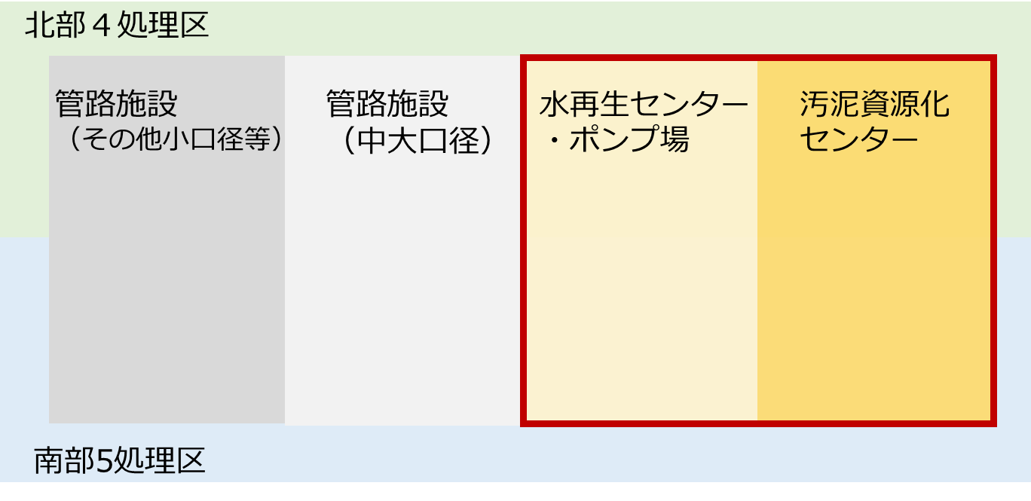
問3H-1 |  | 横浜市全域の水処理施設（水再生センター・ポンプ場、汚泥資源化センター）を対象とした新たな公民連携（１契約）について、貴社あるいは、貴社の想定されるJVまたはSPCでの事業実施可否とメリットや懸念点等について、ご回答ください。

【いずれか１つ選択】＊必須
 | ① | 単独で実施可能であり、参画を希望する
 | ② | JVまたはSPCで実施可能であり、代表企業としての参画を希望する
 | ③ | JVまたはSPCで実施可能であり、構成企業としての参画を希望する
 | ④ | 参画は希望するが、対応が困難と想定される（対象施設が多く、体制構築が困難等）
 | ⑤ | 業務が自社の領域外のため、参画を希望しない
 | ⑥ | 参画を希望しない
 | ⑦ | その他
 |  |  | ※上記設問に未回答の場合は「⑥参画を希望しない」として、アンケート結果を集計をさせて頂きます。
◇回答理由をお教えください。
【回答欄】

◇メリットと考える点をご回答ください。
例） ・管路施設、水再生センター・ポンプ場、汚泥資源化センターを一体的に管理することで効率的な対応が可能になる。 ・事業規模が大きく、スケールメリットや業務の効率化によるコスト低減が見込める。

【回答欄】

◇実施上の懸念点をご回答ください。
例） ・市全域だと管理施設が多く、体制の構築が困難 ・1事業で実施することはスケールメリットがある一方、対象範囲が大きく事業者への負担が大きい ・地元対応等が発生する場合は、きめ細かい対応が困難 ・地元企業との連携が困難と想定される ・管路と施設では維持管理のリスク分担が異なるため、別事業とした方が良い ・処理場の再構築、耐震化等の既存計画との整合をとった管理が困難。

【回答欄】

◇その他のご意見等があればお教えください。
【自由記載欄】

 |  |  | 戻る | 次へ
 |  |  | 目次へ戻る

3I
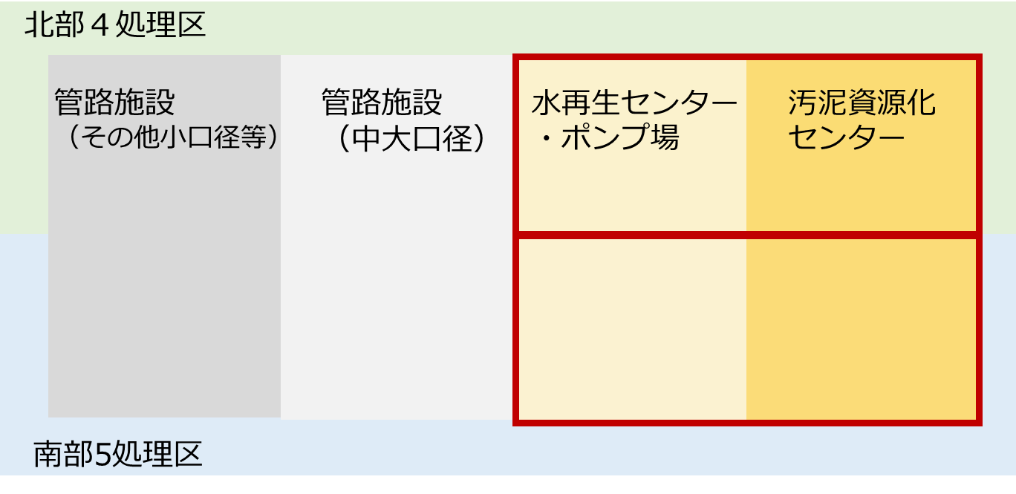
３I．新たな公民連携への参入意向（事業範囲等を検討するための設問）

問3I-1 |  | 横浜市を南北（北部４処理区、南部５処理区）に分けた、水処理施設（水再生センター・ポンプ場、汚泥資源化センター）を対象とした新たな公民連携（２契約）について、貴社あるいは、貴社の想定されるJVまたはSPCでの事業実施可否とメリットや懸念点等について、ご回答ください。

【いずれか１つ選択】＊必須
 | ① | 単独で実施可能であり、参画を希望する
 | ② | JVまたはSPCで実施可能であり、代表企業としての参画を希望する
 | ③ | JVまたはSPCで実施可能であり、構成企業としての参画を希望する
 | ④ | 参画は希望するが、対応が困難と想定される（対象施設が多く、体制構築が困難等）
 | ⑤ | 業務が自社の領域外のため、参画を希望しない
 | ⑥ | 参画を希望しない
 | ⑦ | その他
 |  |  | ※上記設問に未回答の場合は「⑥参画を希望しない」として、アンケート結果を集計をさせて頂きます。
◇回答理由をお教えください。
【回答欄】

◇メリットと考える点をご回答ください。
例） ・管路施設、水再生センター・ポンプ場を一体的に管理することで効率的な対応が可能になる ・事業規模が大きく、スケールメリットや業務の効率化によるコスト低減が見込める

【回答欄】

◇実施上の懸念点をご回答ください。
例） ・市全域だと管理施設が多く、体制の構築が困難 ・1事業で実施することはスケールメリットがある一方、対象範囲が大きく事業者への負担が大きい ・地元対応等が発生する場合は、きめ細かい対応が困難 ・地元企業との連携が困難と想定される ・処理場の再構築、耐震化等の既存計画との整合をとった管理が困難。

【回答欄】

◇その他のご意見等があればお教えください。
【自由記載欄】

 |  |  | 戻る | 次へ
 |  |  | 目次へ戻る

3J
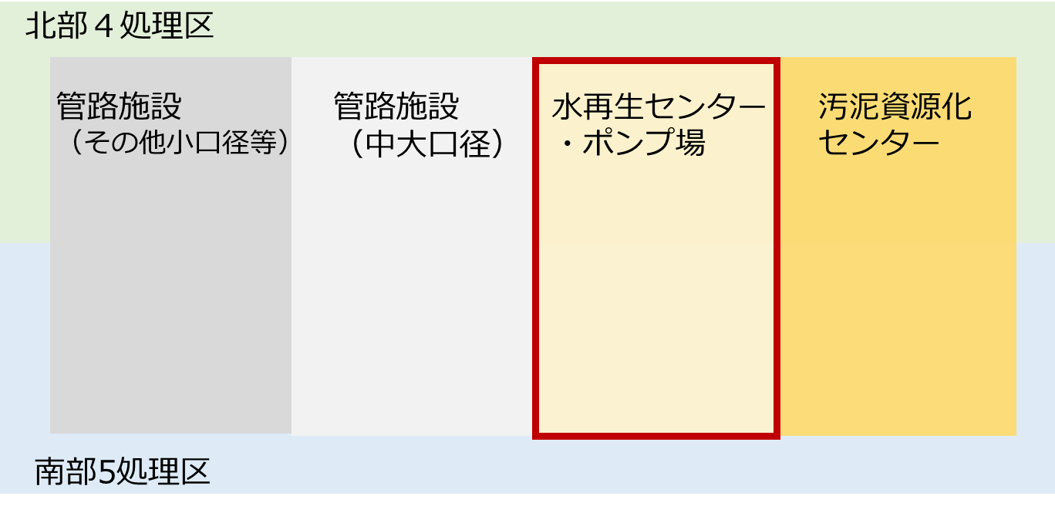
３J．新たな公民連携への参入意向（事業範囲等を検討するための設問）

問3J-1 |  | 横浜市全域の水再生センター・ポンプ場を対象とした新たな公民連携（１契約）について、貴社あるいは、貴社の想定されるJVまたはSPCでの事業実施可否とメリットや懸念点等について、ご回答ください。

【いずれか１つ選択】＊必須
 | ① | 単独で実施可能であり、参画を希望する
 | ② | JVまたはSPCで実施可能であり、代表企業としての参画を希望する
 | ③ | JVまたはSPCで実施可能であり、構成企業としての参画を希望する
 | ④ | 参画は希望するが、対応が困難と想定される（対象施設が多く、体制構築が困難等）
 | ⑤ | 業務が自社の領域外のため、参画を希望しない
 | ⑥ | 参画を希望しない
 | ⑦ | その他
 |  |  | ※上記設問に未回答の場合は「⑥参画を希望しない」として、アンケート結果を集計をさせて頂きます。
◇回答理由をお教えください。
【回答欄】

◇メリットと考える点をご回答ください。
例） ・水再生センター・ポンプ場を一体的に管理することで効率的な対応が可能になる。 ・十分な事業規模であり、スケールメリットや業務の効率化によるやコスト低減が見込める。 ・処理場・ポンプ場施設のみが対象である（管路施設を含まない）ことから、体制構築がしやすい。

【回答欄】

◇実施上の懸念点をご回答ください。
例） ・対象施設が多く、体制の構築が困難（南北に分けた方が望ましい） ・対象範囲が大きく事業者への負担が大きい ・地元企業との連携が困難と想定される ・処理場の再構築、耐震化等の既存計画との整合をとった管理が困難。

【回答欄】

◇その他のご意見等があればお教えください。
【自由記載欄】

 |  |  | 戻る | 次へ
 |  |  | 目次へ戻る

3K
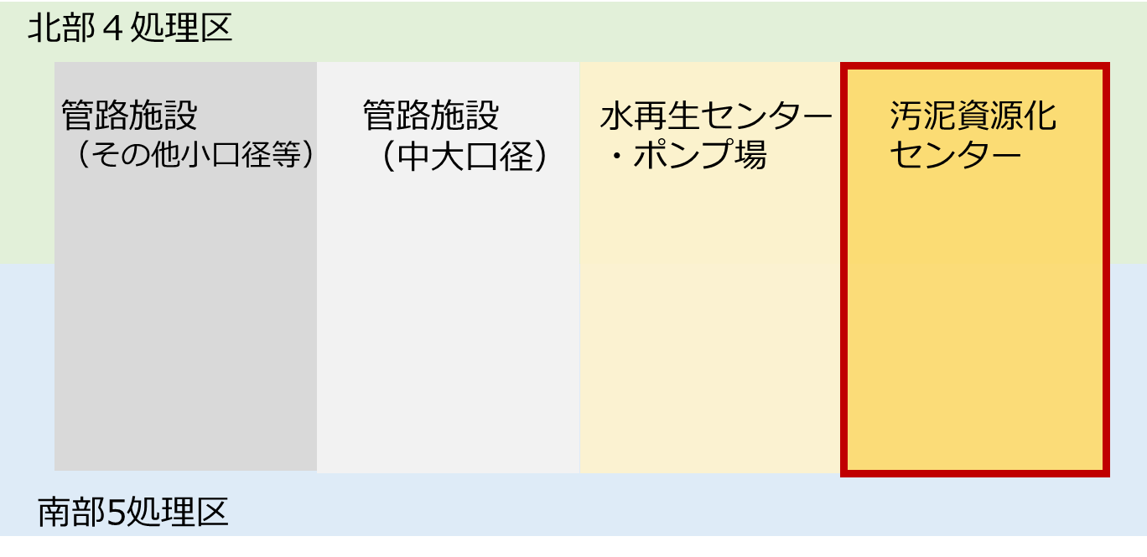
３K．新たな公民連携への参入意向（事業範囲等を検討するための設問）

問3K-1 |  | 横浜市全域の汚泥資源化センターを対象とした新たな公民連携（１契約）について、貴社あるいは、貴社の想定されるJVまたはSPCでの事業実施可否とメリットや懸念点等について、ご回答ください。

【いずれか１つ選択】＊必須
 | ① | 単独で実施可能であり、参画を希望する
 | ② | JVまたはSPCで実施可能であり、代表企業としての参画を希望する
 | ③ | JVまたはSPCで実施可能であり、構成企業としての参画を希望する
 | ④ | 参画は希望するが、対応が困難と想定される（対象施設が多く、体制構築が困難等）
 | ⑤ | 業務が自社の領域外のため、参画を希望しない
 | ⑥ | 参画を希望しない
 | ⑦ | その他
 |  |  | ※上記設問に未回答の場合は「⑥参画を希望しない」として、アンケート結果を集計をさせて頂きます。
◇回答理由をお教えください。
【回答欄】

◇メリットと考える点をご回答ください。
例） ・水再生センター・ポンプ場を一体的に管理することで効率的な対応が可能になる。 ・十分な事業規模であり、スケールメリットや業務の効率化によるやコスト低減が見込める。 ・汚泥資源化センターのみが対象であり、処理場・ポンプ場や管路施設を含まないことから、体制構築がしやすい。

【回答欄】

◇実施上の懸念点をご回答ください。
例） ・対象範囲が大きく事業者への負担が大きい。 ・事業量が少なく、スケールメリットや業務の効率化によるコスト低減が見込めない。 ・２つの汚泥資源化センター（南部・北部）を一体的に管理することによる、コスト低減等のメリットが見込めないため、南北に分けた方が良い。

【回答欄】

◇その他のご意見等があればお教えください。
【自由記載欄】

 |  |  | 戻る
 |  |  | 目次へ戻る

